Franky
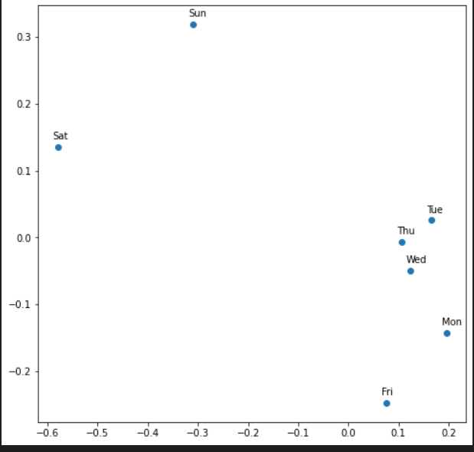
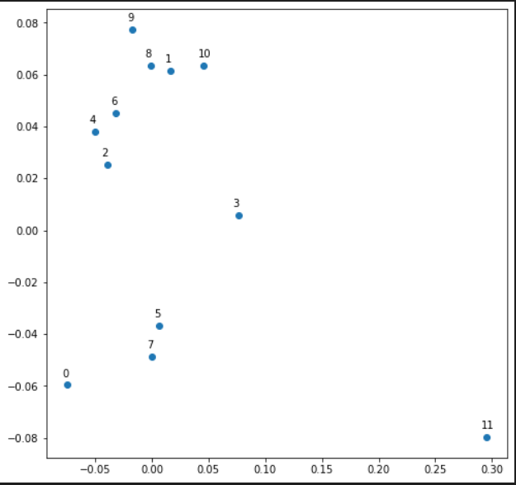
Prueba 1 |  |  |  |  |  |  | Prueba 2 |  |  |  |  |  |  | Prueba 3 |  |  |  |  |  |  | Prueba 4
Hiperparametros |  |  | Resultados |  |  |  | Hiperparametros |  |  | Resultados |  |  |  | Hiperparametros |  |  | Resultados |  |  |  | Hiperparametros |  |  | Resultados
Categoria | Estado/ valor | Score | Tiempo | Submission csv | Conclusiones |  | Categoria | Estado/ valor | Score | Tiempo | Submission csv | Conclusiones |  | Categoria | Estado/ valor | Score | Tiempo | Submission csv | Conclusiones |  | Categoria | Estado/ valor | Score | Tiempo | Submission csv | Conclusiones
Learning rate | 0.000 | 0.29541 | 12 min | submision_True-True-linear-0.0001-relu-900-450-5-256-1.5e-05--8804008 | Referencia, aunque no es un score a la altura del propuesto a alcanzar por la cátedra |  | Learning rate | 0.000015 | 0.19355 | 22min | submision_True-True-linear-0.0001-relu-900-450-5-128-1.5e-05--3464792 | Mismas condiciones, pero aumento dimensión de embedding del store a un número ligeramente superior de stores únicas que hay (por error). En teoría, debería mejorar y efectivamente así lo hizo. Mejoró drásticamente, bajando de 0.3 a 0.2 aprox. |  | Learning rate | 0.000010 | 0.21700 | 30 min |  | Subiendo la cantidad de unidades por capa, debería haber una mejora aunque a costo de más tiempo. No obstante empeoró un poco. |  | Learning rate | 0.000800 | 0.13580 | 37min | submision_True-True-linear-0.0001-relu-1500-750-5-128-8e-05--341976 | Ahora llegó a 0.135, un valor aceptable para los estándares propuestos por la cátedra. Se debió corregir el learning rate a uno más adecuado.
Batch size | 128 |  |  |  |  |  | Batch size | 128 |  |  |  |  |  | Batch size | 128 |  |  |  |  |  | Batch size | 128
Epochs | 5 |  |  |  |  |  | Epochs | 5 |  |  |  |  |  | Epochs | 5 |  |  |  |  |  | Epochs | 5
Optimizer | Adam |  |  |  |  |  | Optimizer | Adam |  |  |  |  |  | Optimizer | Adam |  |  |  |  |  | Optimizer | Adam
Loss | MSE |  |  |  |  |  | Loss | MSE |  |  |  |  |  | Loss | MSE |  |  |  |  |  | Loss | MSE
Metrics | MSE |  |  |  |  |  | Metrics | MSE |  |  |  |  |  | Metrics | MSE |  |  |  |  |  | Metrics | MSE
Activation Function | RELU |  |  |  |  |  | Activation Function | RELU |  |  |  |  |  | Activation Function | RELU |  |  |  |  |  | Activation Function | RELU
Hidden Units 1 | 900 |  |  |  |  |  | Hidden Units 1 | 900 |  |  |  |  |  | Hidden Units 1 | 1400 |  |  |  |  |  | Hidden Units 1 | 1500
Hidden Units 2 | 450 |  |  |  |  |  | Hidden Units 2 | 450 |  |  |  |  |  | Hidden Units 2 | 700 |  |  |  |  |  | Hidden Units 2 | 750
Lambda | 0.001 |  |  |  |  |  | Lambda | 0.001 |  |  |  |  |  | Lambda | 0.0008 |  |  |  |  |  | Lambda | 0.001
Variables categóricas |  |  |  |  |  |  | Variables categóricas |  |  |  |  |  |  | Variables categóricas |  |  |  |  |  |  | Variables categóricas
Nombre | ¿Usada? | Dimensión de embedding |  | Nombre | ¿Usada? | Dimensión de embedding | Nombre | ¿Usada? | Dimensión de embedding |  | Nombre | ¿Usada? | Dimensión de embedding | Nombre | ¿Usada? | Dimensión de embedding |  | Nombre | ¿Usada? | Dimensión de embedding | Nombre | ¿Usada? | Dimensión de embedding |  | Nombre | ¿Usada? | Dimensión de embedding
Store | Si | 750 |  | Promo2SinceYear | No | - | Store | Si | 1150 |  | Promo2SinceYear | No | - | Store | Si | 1115 |  | Promo2SinceYear | No | - | Store | Si | 1115 |  | Promo2SinceYear | No | -
DayOfWeek | Si | 7 |  | Promo2Weeks | SI | 1 | DayOfWeek | Si | 7 |  | Promo2Weeks | SI | 1 | DayOfWeek | Si | 7 |  | Promo2Weeks | SI | 1 | DayOfWeek | Si | 7 |  | Promo2Weeks | SI | 1
Year | Si | 3 |  | CompetitionMonthsOpen | No | - | Year | Si | 3 |  | CompetitionMonthsOpen | No | - | Year | Si | 3 |  | CompetitionMonthsOpen | No | - | Year | Si | 3 |  | CompetitionMonthsOpen | No | -
Month | Si | 12 |  | CompetitionOpenSinceYear | Si | 21 | Month | Si | 12 |  | CompetitionOpenSinceYear | Si | 21 | Month | Si | 12 |  | CompetitionOpenSinceYear | Si | 21 | Month | Si | 12 |  | CompetitionOpenSinceYear | Si | 21
Week | Si | 52 |  | Promo_fw | SI | 1 | Week | Si | 52 |  | Promo_fw | SI | 1 | Week | Si | 52 |  | Promo_fw | SI | 1 | Week | Si | 52 |  | Promo_fw | SI | 1
Day | SI | 31 |  | Promo_bw | Si | 1 | Day | SI | 31 |  | Promo_bw | Si | 1 | Day | SI | 31 |  | Promo_bw | Si | 1 | Day | SI | 31 |  | Promo_bw | Si | 1
Events | Si | 22 |  | StateHoliday | Si | 4 | Events | Si | 22 |  | StateHoliday | Si | 4 | Events | Si | 22 |  | StateHoliday | Si | 4 | Events | Si | 22 |  | StateHoliday | Si | 4
State | Si | 12 |  | StateHoliday_bool_fw | Si | 1 | State | Si | 12 |  | StateHoliday_bool_fw | Si | 1 | State | Si | 12 |  | StateHoliday_bool_fw | Si | 1 | State | Si | 12 |  | StateHoliday_bool_fw | Si | 1
StoreType | Si | 4 |  | StatehHoliday_bool_bw | Si | 8 | StoreType | Si | 4 |  | StatehHoliday_bool_bw | Si | 8 | StoreType | Si | 4 |  | StatehHoliday_bool_bw | Si | 8 | StoreType | Si | 4 |  | StatehHoliday_bool_bw | Si | 8
Assortment | SI | 3 |  | SchooHoliday_fw | SI | 8 | Assortment | SI | 3 |  | SchooHoliday_fw | SI | 8 | Assortment | SI | 3 |  | SchooHoliday_fw | SI | 8 | Assortment | SI | 3 |  | SchooHoliday_fw | SI | 8
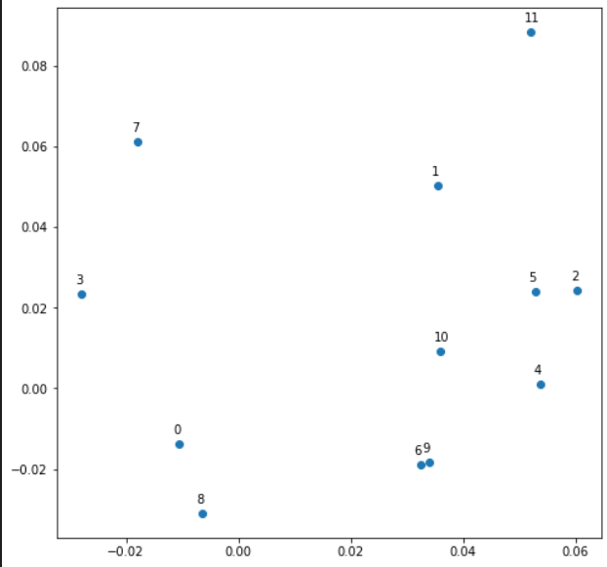
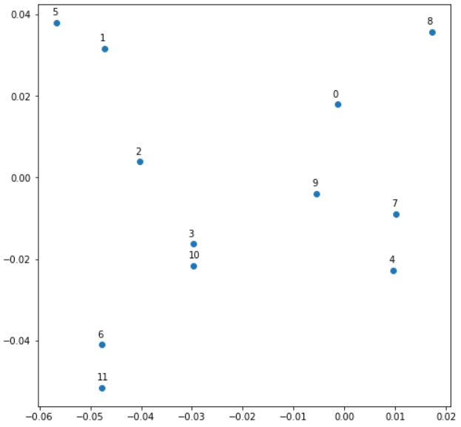
PromoInterval | Si | 3 |  | SchoolHoliday_bw | Si | 1 | PromoInterval | Si | 3 |  | SchoolHoliday_bw | Si | 1 | PromoInterval | Si | 3 |  | SchoolHoliday_bw | Si | 1 | PromoInterval | Si | 3 |  | SchoolHoliday_bw | Si | 1
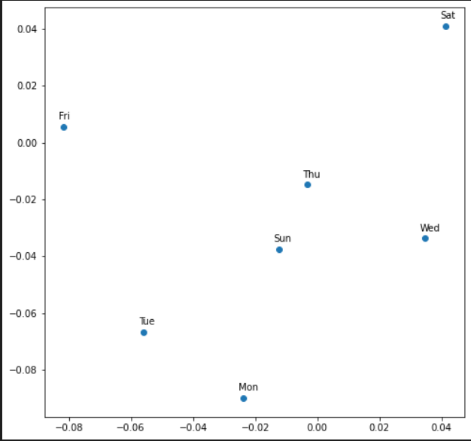
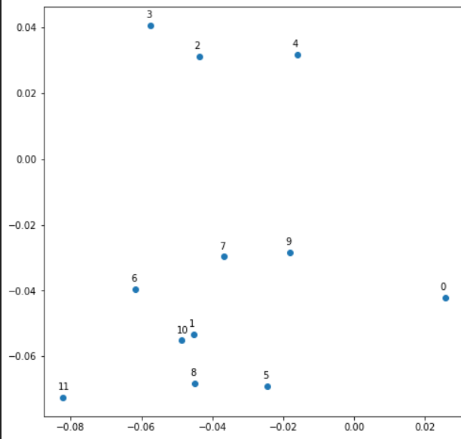
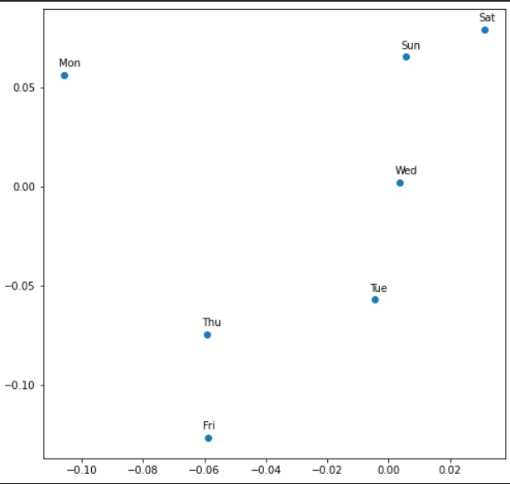
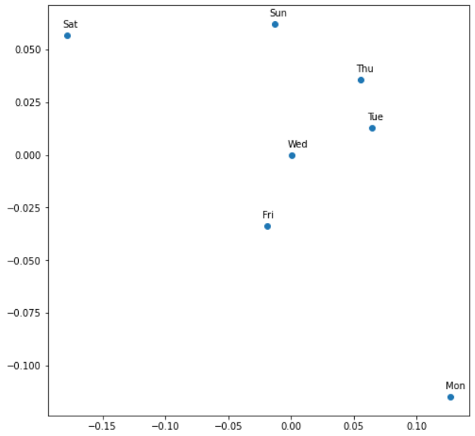
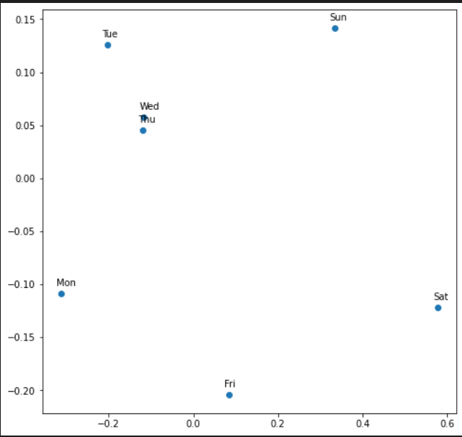
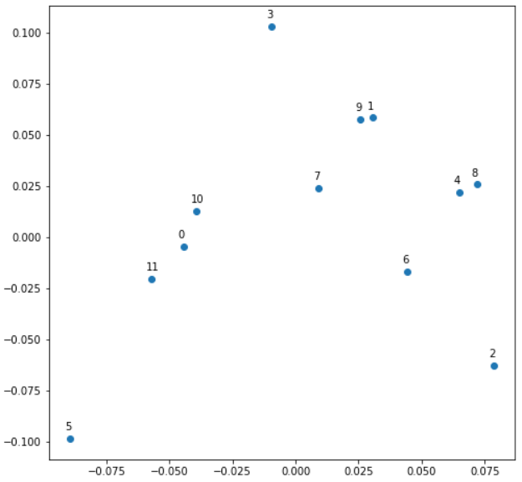

Prueba 5 |  |  |  |  |  |  | Prueba 6 |  |  |  |  |  |  | Prueba 7
Hiperparametros |  |  | Resultados |  |  |  | Hiperparametros |  |  | Resultados |  |  |  | Hiperparametros |  |  | Resultados
Categoria | Estado/ valor | Score | Tiempo | Submission csv | Conclusiones |  | Categoria | Estado/ valor | Score | Tiempo | Submission csv | Conclusiones |  | Categoria | Estado/ valor | Score | Tiempo | Submission csv | Conclusiones
Learning rate | 0.001000 | 0.20700 | 11m | submision_True-True-linear-0.0001-relu-1000-500-4-256-0.0001--767785 | Subí learning rate, menos epochs, batches más chicos, menos unidades. La intención es comparar con el resultado anterior pero lograndolo en mucho menos tiempo (Debería ser menos de la mitad). Tardó la cuarta parte casi, pero se fue del puntaje. |  | Learning rate | 0.000800 | 0.14837 | 14m | submision_True-True-linear-0.0001-relu-1000-500-5-256-8e-05--934805 | Se vuelve al LR anterior y con un epoch más. Se mejora drásticamente. Se usa este setup como base para hacer múltiples pruebas posteriores a sabiendas de que es efectiva y no toma mucho tiempo. |  | Learning rate | 0.000800 | 0.26175 | 13m | submision_True-True-linear-0.0001-relu-1000-500-5-256-8e-05--1145086 | Se toma solo las variables categoricas store y day of week, pero con dimensionamiento tal que abarca todas las instancias únicas. Empeora significativamente, casi el doble de MSE (si bien no es un cálculo lineal)
Batch size | 256 |  |  |  |  |  | Batch size | 256 |  |  |  |  |  | Batch size | 256
Epochs | 4 |  |  |  |  |  | Epochs | 5 |  |  |  |  |  | Epochs | 5
Optimizer | Adam |  |  |  |  |  | Optimizer | Adam |  |  |  |  |  | Optimizer | Adam
Loss | MSE |  |  |  |  |  | Loss | MSE |  |  |  |  |  | Loss | MSE
Metrics | MSE |  |  |  |  |  | Metrics | MSE |  |  |  |  |  | Metrics | MSE
Activation Function | RELU |  |  |  |  |  | Activation Function | RELU |  |  |  |  |  | Activation Function | RELU
Hidden Units 1 | 1000 |  |  |  |  |  | Hidden Units 1 | 1000 |  |  |  |  |  | Hidden Units 1 | 1000
Hidden Units 2 | 500 |  |  |  |  |  | Hidden Units 2 | 500 |  |  |  |  |  | Hidden Units 2 | 500
Lambda | 0.001 |  |  |  |  |  | Lambda | 0.001 |  |  |  |  |  | Lambda | 0.001
Variables categóricas |  |  |  |  |  |  | Variables categóricas |  |  |  |  |  |  | Variables categóricas
Nombre | ¿Usada? | Dimensión de embedding |  | Nombre | ¿Usada? | Dimensión de embedding | Nombre | ¿Usada? | Dimensión de embedding |  | Nombre | ¿Usada? | Dimensión de embedding | Nombre | ¿Usada? | Dimensión de embedding |  | Nombre | ¿Usada? | Dimensión de embedding
Store | Si | 1115 |  | Promo2SinceYear | No | - | Store | Si | 1115 |  | Promo2SinceYear | No | - | Store | Si | 1115 |  | Promo2SinceYear | No | -
DayOfWeek | Si | 7 |  | Promo2Weeks | SI | 1 | DayOfWeek | Si | 7 |  | Promo2Weeks | SI | 1 | DayOfWeek | Si | 7 |  | Promo2Weeks | No | -
Year | Si | 3 |  | CompetitionMonthsOpen | No | - | Year | Si | 3 |  | CompetitionMonthsOpen | No | - | Year | No | - |  | CompetitionMonthsOpen | No | -
Month | Si | 12 |  | CompetitionOpenSinceYear | Si | 21 | Month | Si | 12 |  | CompetitionOpenSinceYear | Si | 21 | Month | No | - |  | CompetitionOpenSinceYear | No | -
Week | Si | 52 |  | Promo_fw | SI | 1 | Week | Si | 52 |  | Promo_fw | SI | 1 | Week | No | - |  | Promo_fw | No | -
Day | SI | 31 |  | Promo_bw | Si | 1 | Day | SI | 31 |  | Promo_bw | Si | 1 | Day | No | - |  | Promo_bw | No | -
Events | Si | 22 |  | StateHoliday | Si | 4 | Events | Si | 22 |  | StateHoliday | Si | 4 | Events | No | - |  | StateHoliday | No | -
State | Si | 12 |  | StateHoliday_bool_fw | Si | 1 | State | Si | 12 |  | StateHoliday_bool_fw | Si | 1 | State | No | - |  | StateHoliday_bool_fw | No | -
StoreType | Si | 4 |  | StatehHoliday_bool_bw | Si | 8 | StoreType | Si | 4 |  | StatehHoliday_bool_bw | Si | 8 | StoreType | No | - |  | StatehHoliday_bool_bw | No | -
Assortment | SI | 3 |  | SchooHoliday_fw | SI | 8 | Assortment | SI | 3 |  | SchooHoliday_fw | SI | 8 | Assortment | No | - |  | SchooHoliday_fw | No | -
PromoInterval | Si | 3 |  | SchoolHoliday_bw | Si | 1 | PromoInterval | Si | 3 |  | SchoolHoliday_bw | Si | 1 | PromoInterval | No | - |  | SchoolHoliday_bw | No | -
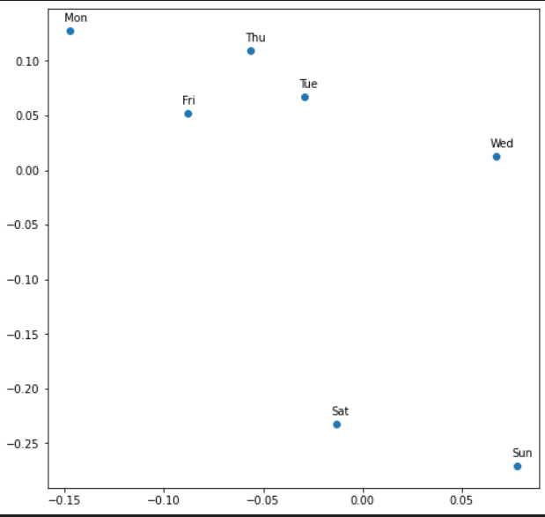
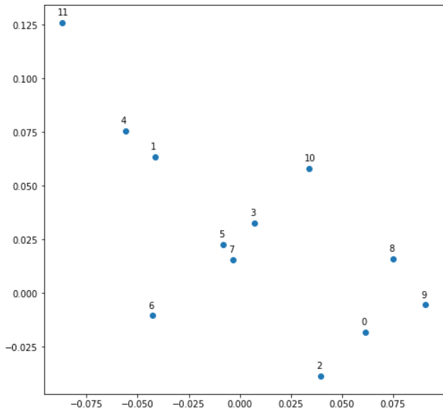
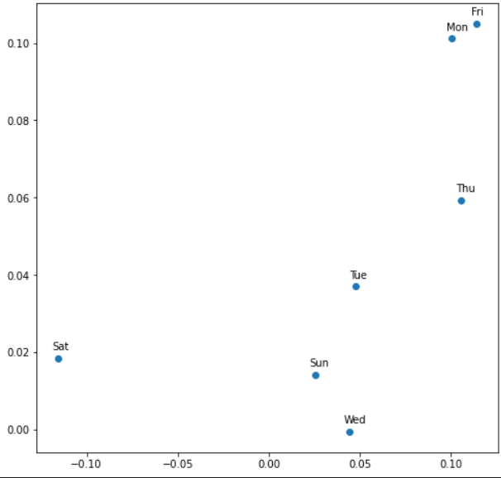

 |  |  |  |  |  |  |  |  |  |  |  |  |  |  |  |  |  | No hay month embed

Prueba 8 |  |  |  |  |  |  | Prueba 9 |  |  |  |  |  |  | Prueba 10
Hiperparametros |  |  | Resultados |  |  |  | Hiperparametros |  |  | Resultados |  |  |  | Hiperparametros |  |  | Resultados
Categoria | Estado/ valor | Score | Tiempo | Submission csv | Conclusiones |  | Categoria | Estado/ valor | Score | Tiempo | Submission csv | Conclusiones |  | Categoria | Estado/ valor | Score | Tiempo | Submission csv | Conclusiones
Learning rate | 0.000800 | 0.21706 | 15 | submision_True-True-linear-0.0001-relu-1000-500-5-256-8e-05--9496342 | Se agregan fechas y estados con dimensionamiento adecuado. Mejoró respecto al anterior, pero es claro que las demas variables tienen impacto, o que sólo usar variables referidas a fechas es un problema para la red quien no sabe qué pasa en esas fechas (como los feriados) y entonces le cuesta predecir correctamente. |  | Learning rate | 0.000800 | 0.16350 | 15m | submision_True-True-linear-0.0001-relu-1000-500-5-256-8e-05--2267858 | Ahora uso todas con dimensionamiento tal que sea igual a la cantidad de valores de las variables. Mejoró, pero es peor que el caso base a pesar de tener más variables y dimensiones más ajustadas. |  | Learning rate | 0.000800 | 0.14340 | 17m | submision_True-True-linear-0.0001-relu-1000-500-5-256-8e-05--6591911 | Dejo todo salvo data de competition y promos. Mejoró bastante. Pruebo una última vez con más unidades, epochs y batch sizes ya que parece una buena combinación de variables categóricas.
Batch size | 256 |  |  |  |  |  | Batch size | 256 |  |  |  |  |  | Batch size | 256
Epochs | 5 |  |  |  |  |  | Epochs | 5 |  |  |  |  |  | Epochs | 5
Optimizer | Adam |  |  |  |  |  | Optimizer | Adam |  |  |  |  |  | Optimizer | Adam
Loss | MSE |  |  |  |  |  | Loss | MSE |  |  |  |  |  | Loss | MSE
Metrics | MSE |  |  |  |  |  | Metrics | MSE |  |  |  |  |  | Metrics | MSE
Activation Function | RELU |  |  |  |  |  | Activation Function | RELU |  |  |  |  |  | Activation Function | RELU
Hidden Units 1 | 1000 |  |  |  |  |  | Hidden Units 1 | 1000 |  |  |  |  |  | Hidden Units 1 | 1000
Hidden Units 2 | 500 |  |  |  |  |  | Hidden Units 2 | 500 |  |  |  |  |  | Hidden Units 2 | 500
Lambda | 0.001 |  |  |  |  |  | Lambda | 0.001 |  |  |  |  |  | Lambda | 0.001
Variables categóricas |  |  |  |  |  |  | Variables categóricas |  |  |  |  |  |  | Variables categóricas
Nombre | ¿Usada? | Dimensión de embedding |  | Nombre | ¿Usada? | Dimensión de embedding | Nombre | ¿Usada? | Dimensión de embedding |  | Nombre | ¿Usada? | Dimensión de embedding | Nombre | ¿Usada? | Dimensión de embedding |  | Nombre | ¿Usada? | Dimensión de embedding
Store | Si | 1115 |  | Promo2SinceYear | No | - | Store | Si | 1115 |  | Promo2SinceYear | Si | 8 | Store | Si | 1115 |  | Promo2SinceYear | No | 8
DayOfWeek | Si | 7 |  | Promo2Weeks | No | - | DayOfWeek | Si | 7 |  | Promo2Weeks | Si | 26 | DayOfWeek | Si | 7 |  | Promo2Weeks | No | 26
Year | Si | 3 |  | CompetitionMonthsOpen | No | - | Year | Si | 3 |  | CompetitionMonthsOpen | Si | 25 | Year | Si | 3 |  | CompetitionMonthsOpen | No | 25
Month | Si | 12 |  | CompetitionOpenSinceYear | No | - | Month | Si | 12 |  | CompetitionOpenSinceYear | Si | 21 | Month | Si | 12 |  | CompetitionOpenSinceYear | No | 21
Week | Si | 52 |  | Promo_fw | No | - | Week | Si | 52 |  | Promo_fw | Si | 6 | Week | Si | 52 |  | Promo_fw | No | 6
Day | Si | 31 |  | Promo_bw | No | - | Day | Si | 31 |  | Promo_bw | Si | 6 | Day | Si | 31 |  | Promo_bw | No | 6
Events | No | - |  | StateHoliday | No | - | Events | Si | 22 |  | StateHoliday | Si | 4 | Events | Si | 22 |  | StateHoliday | Si | 4
State | Si | 12 |  | StateHoliday_bool_fw | No | - | State | Si | 12 |  | StateHoliday_bool_fw | Si | 3 | State | Si | 12 |  | StateHoliday_bool_fw | Si | 3
StoreType | No | - |  | StatehHoliday_bool_bw | No | - | StoreType | Si | 4 |  | StatehHoliday_bool_bw | Si | 3 | StoreType | Si | 4 |  | StatehHoliday_bool_bw | Si | 3
Assortment | No | - |  | SchooHoliday_fw | No | - | Assortment | Si | 3 |  | SchooHoliday_fw | Si | 8 | Assortment | Si | 3 |  | SchooHoliday_fw | Si | 8
PromoInterval | No | - |  | SchoolHoliday_bw | No | - | PromoInterval | Si | 4 |  | SchoolHoliday_bw | Si | 8 | PromoInterval | No | 4 |  | SchoolHoliday_bw | Si | 8
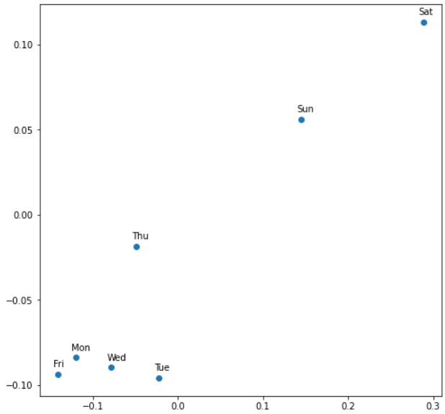
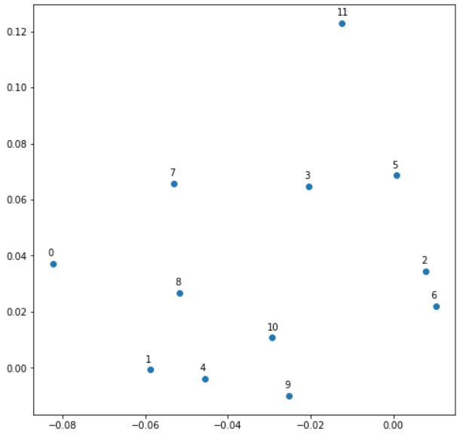
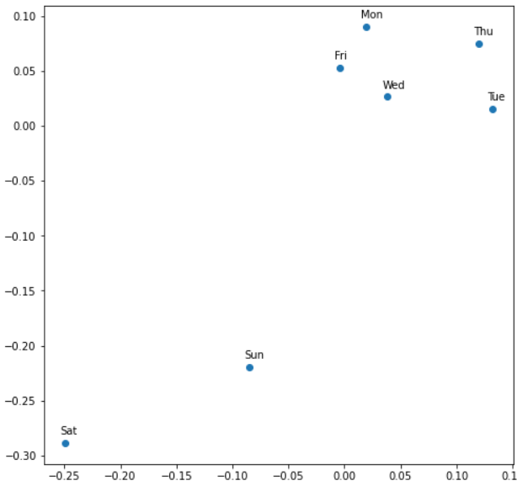
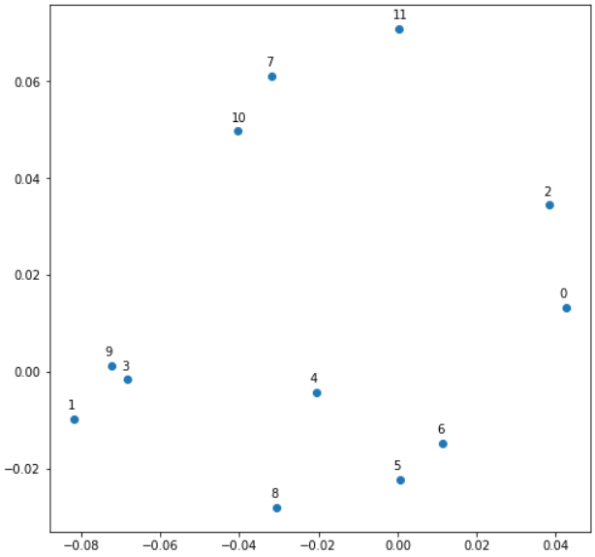
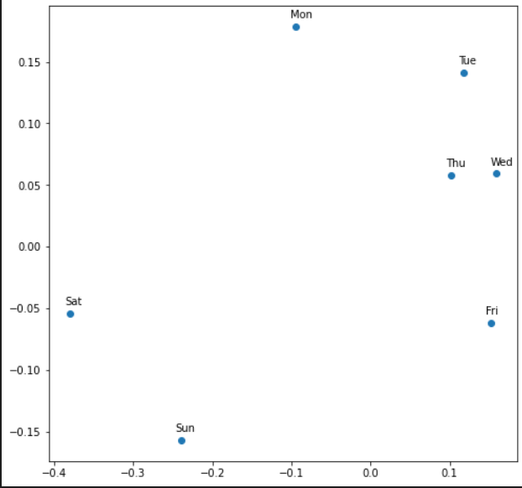
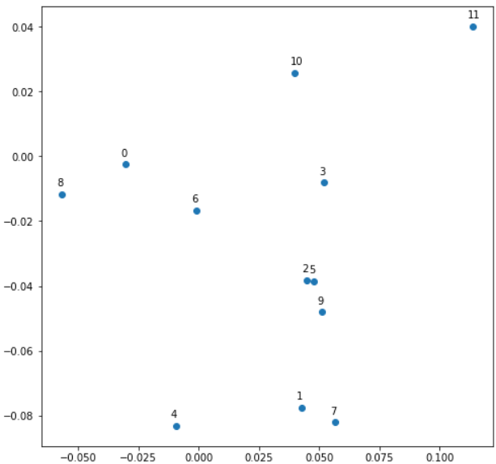

 |  |  |  |  |  |  | Prueba 11
 |  |  |  |  |  |  | Hiperparametros |  |  | Resultados
 |  |  |  |  |  |  | Categoria | Estado/ valor | Score | Tiempo | Submission csv | Conclusiones
 |  |  |  |  |  |  | Learning rate | 0.000800 | 0.13710 | 46m | submision_True-True-linear-0.0001-relu-1600-800-6-128-8e-05--1059780.csv | Dio un poco peor que el mejor caso anterior, a pesar de haber dado inesperadamente bien en la prueba anterior con menos epochs, batch size más grande y 50% menos unidades.
 |  |  |  |  |  |  | Batch size | 128
 |  |  |  |  |  |  | Epochs | 6
 |  |  |  |  |  |  | Optimizer | Adam
 |  |  |  |  |  |  | Loss | MSE
 |  |  |  |  |  |  | Metrics | MSE
 |  |  |  |  |  |  | Activation Function | RELU
 |  |  |  |  |  |  | Hidden Units 1 | 1500
 |  |  |  |  |  |  | Hidden Units 2 | 750
 |  |  |  |  |  |  | Lambda | 0.001
 |  |  |  |  |  |  | Variables categóricas
 |  |  |  |  |  |  | Nombre | ¿Usada? | Dimensión de embedding |  | Nombre | ¿Usada? | Dimensión de embedding
 |  |  |  |  |  |  | Store | Si | 1115 |  | Promo2SinceYear | No | 8
 |  |  |  |  |  |  | DayOfWeek | Si | 7 |  | Promo2Weeks | No | 26
 |  |  |  |  |  |  | Year | Si | 3 |  | CompetitionMonthsOpen | No | 25
 |  |  |  |  |  |  | Month | Si | 12 |  | CompetitionOpenSinceYear | No | 21
 |  |  |  |  |  |  | Week | Si | 52 |  | Promo_fw | No | 6
 |  |  |  |  |  |  | Day | Si | 31 |  | Promo_bw | No | 6
 |  |  |  |  |  |  | Events | Si | 22 |  | StateHoliday | Si | 4
 |  |  |  |  |  |  | State | Si | 12 |  | StateHoliday_bool_fw | Si | 3
 |  |  |  |  |  |  | StoreType | Si | 4 |  | StatehHoliday_bool_bw | Si | 3
 |  |  |  |  |  |  | Assortment | Si | 3 |  | SchooHoliday_fw | Si | 8
 |  |  |  |  |  |  | PromoInterval | No | 4 |  | SchoolHoliday_bw | Si | 8

